상품제안서
제로웨이스터 리유저블 코튼백 4color | 상품코드: S29818

 |  |  |  |  |  |  | 02-713-8555 | www.synergygift.co.kr
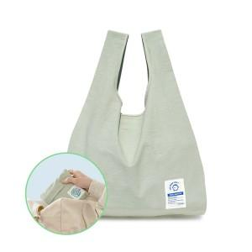 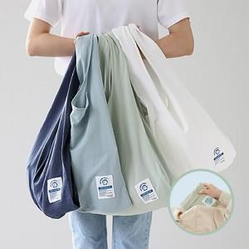

【상세/제작정보】

【인쇄/포장옵션】 | 실크 / 포장불가능

【공급단가】 | 수량 | 50~ | 100~ | 500~ | 1,000~ | 2,000~
*VAT별도 | 화이트 | 8,230원 | 7,930원 | 7,620원 | 7,320원 | 7,130원
 | 네이비 | 8,230원 | 7,930원 | 7,620원 | 7,320원 | 7,130원
 | 블루 | 8,230원 | 7,930원 | 7,620원 | 7,320원 | 7,130원
 | 그린 | 8,230원 | 7,930원 | 7,620원 | 7,320원 | 7,130원

【상품 URL】 | https://www.synergygift.co.kr:443/src/goods_detail.php?gdno=29818

